回歸
MAX | 74 | 16.2
MIN | 16 | 0.3
Average | 45.5 | 8.6
標準差 | 15.22 | 3.97
MAX-MIN | 58 | 15.9

 |  |  | w1 | 0.030730395099 |  | SSE
 | x1 | Y_true | w0 | 7.1603816309 | 誤差 | 1538.3104719
No. | Age | Expense |  | Y_pred | Error | Error^2
1 | 58 | 10 |  | 8.9427445466 | 1.0572554534 | 1.1177890937
2 | 30 | 4.8 |  | 8.0822934839 | -3.2822934839 | 10.773450514
3 | 37 | 12.8 |  | 8.2974062496 | 4.5025937504 | 20.273350482
4 | 70 | 5.1 |  | 9.3115092878 | -4.2115092878 | 17.736810481
5 | 40 | 5.3 |  | 8.3895974349 | -3.0895974349 | 9.5456123094
6 | 27 | 6.2 |  | 7.9901022986 | -1.7901022986 | 3.2044662393
7 | 39 | 11.7 |  | 8.3588670398 | 3.3411329602 | 11.163169458
8 | 52 | 5.7 |  | 8.758362176 | -3.058362176 | 9.3535791998
9 | 61 | 10.8 |  | 9.0349357319 | 1.7650642681 | 3.1154518704
10 | 44 | 15.2 |  | 8.5125190152 | 6.6874809848 | 44.722401921 | 備註 | 考試用
11 | 62 | 6.2 |  | 9.065666127 | -2.865666127 | 8.2120423516 | 可以點藍色點加上趨勢線 | 資料>規劃求解
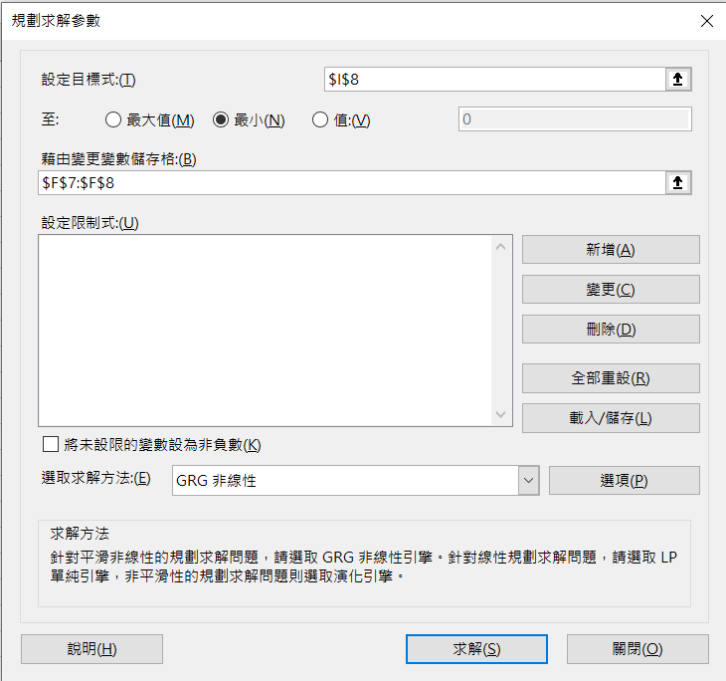
12 | 18 | 4.9 |  | 7.7135287427 | -2.8135287427 | 7.9159439859 | 線性
13 | 16 | 2.9 |  | 7.6520679525 | -4.7520679525 | 22.582149825 | 圖表上顯示公式
14 | 18 | 4.6 |  | 7.7135287427 | -3.1135287427 | 9.6940612315 | 圖表上顯示R平方值
15 | 71 | 5 |  | 9.3422396829 | -4.3422396829 | 18.855045464 | 考試禁用但可以拿來驗證公式
16 | 60 | 11 |  | 9.0042053368 | 1.9957946632 | 3.9831963375
17 | 46 | 10.4 |  | 8.5739798054 | 1.8260201946 | 3.3343497509 | 考試用
18 | 58 | 13.9 |  | 8.9427445466 | 4.9572554534 | 24.57438163 | 檔案>選項>增益集>分析工具箱
19 | 48 | 9.1 |  | 8.6354405956 | 0.46455940436 | 0.21581544018 | >點擊執行>如下圖打勾
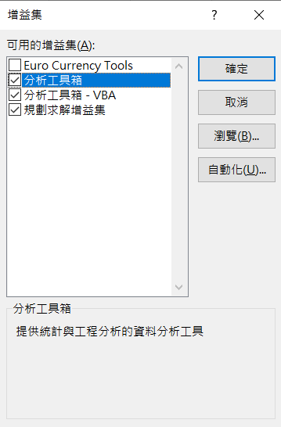
20 | 46 | 10.3 |  | 8.5739798054 | 1.7260201946 | 2.979145712
21 | 47 | 10.8 |  | 8.6047102005 | 2.1952897995 | 4.8192973036
22 | 36 | 9.5 |  | 8.2666758545 | 1.2333241455 | 1.521088448
23 | 34 | 6.7 |  | 8.2052150643 | -1.5052150643 | 2.2656723897
24 | 64 | 9.9 |  | 9.1271269172 | 0.77287308277 | 0.59733280207
25 | 63 | 3.2 |  | 9.0963965221 | -5.8963965221 | 34.767491946
26 | 41 | 13.3 |  | 8.42032783 | 4.87967217 | 23.811200487
27 | 25 | 1.9 |  | 7.9286415084 | -6.0286415084 | 36.344518436
28 | 37 | 5.6 |  | 8.2974062496 | -2.6974062496 | 7.2760004751
29 | 22 | 2.1 |  | 7.8364503231 | -5.7364503231 | 32.906862309
30 | 49 | 13.8 |  | 8.6661709907 | 5.1338290093 | 26.356200296
31 | 48 | 8.1 |  | 8.6354405956 | -0.53544059564 | 0.28669663146
32 | 45 | 14.5 |  | 8.5432494103 | 5.9567505897 | 35.482877587
33 | 66 | 6.2 |  | 9.1885877074 | -2.9885877074 | 8.931656485
34 | 42 | 12.6 |  | 8.4510582251 | 4.1489417749 | 17.213717852
35 | 22 | 5.5 |  | 7.8364503231 | -2.3364503231 | 5.4590001122
36 | 30 | 9.6 |  | 8.0822934839 | 1.5177065161 | 2.3034330691
37 | 66 | 5.1 |  | 9.1885877074 | -4.0885877074 | 16.716549441
38 | 32 | 11 |  | 8.1437542741 | 2.8562457259 | 8.1581396469
39 | 62 | 5.4 |  | 9.065666127 | -3.665666127 | 13.437108155
40 | 59 | 1.9 |  | 8.9734749417 | -7.0734749417 | 50.034047751
41 | 58 | 15.8 |  | 8.9427445466 | 6.8572554534 | 47.021952353
42 | 72 | 4 |  | 9.372970078 | -5.372970078 | 28.868807459
43 | 45 | 15.1 |  | 8.5432494103 | 6.5567505897 | 42.990978295
44 | 40 | 9.2 |  | 8.3895974349 | 0.81040256515 | 0.6567523176
45 | 38 | 10.4 |  | 8.3281366447 | 2.0718633553 | 4.2926177632
46 | 48 | 10.6 |  | 8.6354405956 | 1.9645594044 | 3.8594936532 |  | 點擊求解
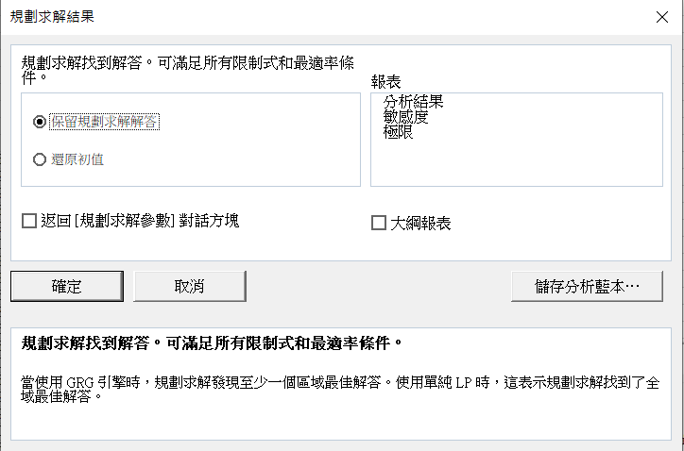
47 | 64 | 13.2 |  | 9.1271269172 | 4.0728730828 | 16.588295148
48 | 34 | 7.2 |  | 8.2052150643 | -1.0052150643 | 1.0104573254
49 | 57 | 12.4 |  | 8.9120141515 | 3.4879858485 | 12.166045279
50 | 46 | 16.2 |  | 8.5739798054 | 7.6260201946 | 58.156184008
51 | 69 | 5.4 |  | 9.2807788927 | -3.8807788927 | 15.060444814
52 | 52 | 10.3 |  | 8.758362176 | 1.541637824 | 2.3766471803
53 | 71 | 6.1 |  | 9.3422396829 | -3.2422396829 | 10.512118162
54 | 74 | 5.3 |  | 9.4344308682 | -4.1344308682 | 17.093518604
55 | 55 | 8.5 |  | 8.8505533613 | -0.35055336134 | 0.12288765914
56 | 50 | 10.7 |  | 8.6969013858 | 2.0030986142 | 4.012404058
57 | 18 | 1.7 |  | 7.7135287427 | -6.0135287427 | 36.162527939
58 | 37 | 13.8 |  | 8.2974062496 | 5.5025937504 | 30.278537982
59 | 29 | 1 |  | 8.0515630888 | -7.0515630888 | 49.724541995
60 | 43 | 12.6 |  | 8.4817886201 | 4.1182113799 | 16.959664969
61 | 52 | 14.4 |  | 8.758362176 | 5.641637824 | 31.828077337
62 | 64 | 4.9 |  | 9.1271269172 | -4.2271269172 | 17.868601974
63 | 33 | 7.8 |  | 8.1744846692 | -0.37448466916 | 0.14023876744
64 | 40 | 11 |  | 8.3895974349 | 2.6104025651 | 6.8142015521
65 | 43 | 12.3 |  | 8.4817886201 | 3.8182113799 | 14.578738141
66 | 50 | 9.7 |  | 8.6969013858 | 1.0030986142 | 1.0062068297
67 | 25 | 6.4 |  | 7.9286415084 | -1.5286415084 | 2.3367448611
68 | 48 | 11.1 |  | 8.6354405956 | 2.4645594044 | 6.0740530576
69 | 17 | 6.4 |  | 7.6827983476 | -1.2827983476 | 1.6455716005
70 | 57 | 10.4 |  | 8.9120141515 | 1.4879858485 | 2.2141018852
71 | 37 | 9.2 |  | 8.2974062496 | 0.90259375044 | 0.81467547834 |  | 按下確定即可找出最佳解答
72 | 72 | 0.3 |  | 9.372970078 | -9.072970078 | 82.318786037
73 | 44 | 8.5 |  | 8.5125190152 | -0.012519015248 | 0.00015672574279
74 | 43 | 7.4 |  | 8.4817886201 | -1.0817886201 | 1.1702666187
75 | 49 | 10.7 |  | 8.6661709907 | 2.0338290093 | 4.1364604389
76 | 62 | 2.6 |  | 9.065666127 | -6.465666127 | 41.804838466
77 | 45 | 14.2 |  | 8.5432494103 | 5.6567505897 | 31.998827234
78 | 21 | 5.6 |  | 7.805719928 | -2.205719928 | 4.8652004007
79 | 23 | 3.7 |  | 7.8671807182 | -4.1671807182 | 17.365395138
80 | 35 | 9.4 |  | 8.2359454594 | 1.1640545406 | 1.3550229736
81 | 48 | 12.4 |  | 8.6354405956 | 3.7645594044 | 14.171907509
82 | 48 | 15.1 |  | 8.6354405956 | 6.4645594044 | 41.790528292
83 | 28 | 2.5 |  | 8.0208326937 | -5.5208326937 | 30.479593631
84 | 63 | 8.1 |  | 9.0963965221 | -0.99639652213 | 0.99280602931
85 | 44 | 15.8 |  | 8.5125190152 | 7.2874809848 | 53.107379103
86 | 48 | 12.6 |  | 8.6354405956 | 3.9645594044 | 15.717731271
87 | 40 | 8.1 |  | 8.3895974349 | -0.28959743485 | 0.083866674273
88 | 72 | 6.7 |  | 9.372970078 | -2.672970078 | 7.144769038
89 | 63 | 4.5 |  | 9.0963965221 | -4.5963965221 | 21.126860989
90 | 28 | 4.6 |  | 8.0208326937 | -3.4208326937 | 11.702096318
91 | 16 | 3.1 |  | 7.6520679525 | -4.5520679525 | 20.721322644
92 | 23 | 5.7 |  | 7.8671807182 | -2.1671807182 | 4.6966722652
93 | 64 | 5.5 |  | 9.1271269172 | -3.6271269172 | 13.156049674
94 | 32 | 9.3 |  | 8.1437542741 | 1.1562457259 | 1.3369041788
95 | 41 | 12.1 |  | 8.42032783 | 3.67967217 | 13.539987279
96 | 55 | 14.1 |  | 8.8505533613 | 5.2494466387 | 27.556690012
97 | 56 | 6.5 |  | 8.8812837564 | -2.3812837564 | 5.6705123287
98 | 38 | 9 |  | 8.3281366447 | 0.67186335535 | 0.45140036826
99 | 45 | 8.5 |  | 8.5432494103 | -0.043249410347 | 0.0018705114954
100 | 45 | 13.5 |  | 8.5432494103 | 4.9567505897 | 24.569376408

